Feuil1
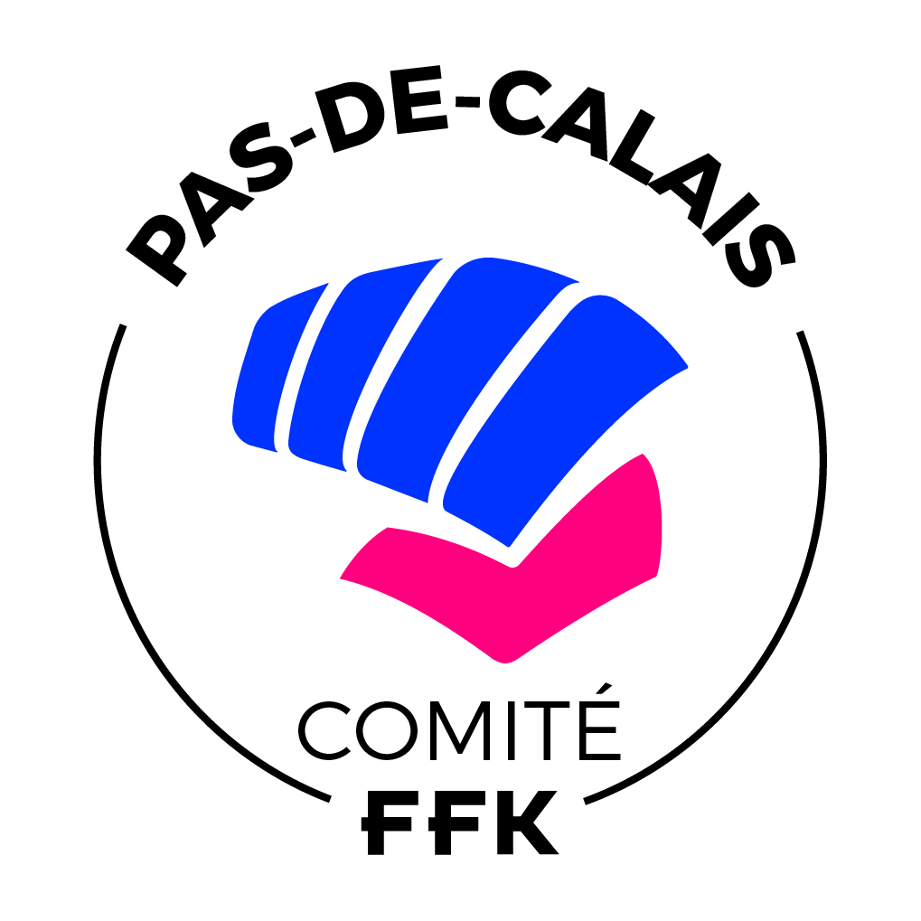
FEDERATION FRANCAISE DE KARATE ET DISCIPLINES ASSOCIEES |  |  |  | Réservé au Département :
 |  |  |  | Arrivé le :
 | Comité Départemental de Karaté et Disciplines Associées du Pas de Calais |  |  | Banque :
 |  |  |  | N° chèque :

 | (* Veuillez remplir les cases grisées uniquement )
APPEL DE COTISATION FEDERALE SAISON 2026/2027
INTITULE DU CLUB :

N° F.F.K.D.A. : |  | Discipline(s): |  | Style:

Adresse complète du lieu d'activité :

PRESIDENT(E) |  |  | ENSEIGNANT(E)
NOM : |  |  | NOM :
Prénom : |  |  | Prénom :
Adresse : |  |  | Adresse :

Ville : |  | CP: | Ville : |  |  | CP:

Tél. : |  |  | Tél. :

GSM : |  |  | GSM :
E.mail : |  |  | E.mail :
 |  |  | DIPLOME(S) |  | (X) | Cochez la case
 |  |  |  | - DAF
 |  |  |  | - DIF
 |  |  |  | - BEES 1 |  | N° :
 |  |  |  | - BEES 2
 |  |  |  | - DEJEPS
 |  |  |  | - DESJEPS
 |  |  | Lieu : |  |  | Année :
Ce document est à envoyer en PDF à l'adresse mail ci-dessous. Ce document est à conserver : JUSTIFICATIF
Merci de compléter toutes les rubriques de ce formulaire en format informatique.
La cotisation est de 250€, en votre aimable règlement.
Le paiement peut-être établi par chèque à l'ordre : CDKDA62 ou
par virement FR76 1627 5205 0008 0006 6073 757 BIC CEPAFRPP627 en notifiant votre N° Affiliation ou votre Club.
Autorisez-vous la diffusion des informations ci-dessus aux organismes ou particuliers en faisant la demande ? |  |  | CACHET SIGNATURE DU PRESIDENT

Mettre un (X) pour votre choix dans la case grise :
OUI | NON

En cas de modifications, veuillez nous adresser la composition de votre Comité Directeur, une copie de vos
statuts et du récépissé de déclaration en (sous) Préfecture validant le changement.

Comité Départemental de Karaté et Disciplines Associées du Pas de Calais
Pour Mme Sandrine LAHMARA, Trésorière au 238 Rue de Flandre 62730 MARCK
Tél. : 06 74 72 04 85 - Mail : tresorier.cdkda62@gmail.com

